优化后的卡池
DrawCard | 单UP
控制列 | 标识 | 抽卡名称 | 抽卡英文名 | 备注 | 概率描述标题 | 概率描述 | 备注 | 抽卡类型 | 抽奖次数 | 代金券道具 | 代金券消耗数量 | 免费重置机制 | 抽卡节点 | 奖励 | 抽卡特别奖励 | 固定道具 | 展示奖励 | 按钮描述 | 按钮英文描述 | 图片预览 | 开放条件 | 显示排序 | 抽卡上限 | 折扣 | 概率描述标题 | 角色详情 | 跳转链接 | 额外道具 | 完美打点ID | 标签 | 抽卡返利 | 次数箱子奖励ID | 是否循环 | 概率描述标题
 | CS | C | C | $ | C | C | $ | CS | CS | CS | CS | S | CS | CS | CS | CS | CS | C | C | C | CS | C | CS | CS | C | C | C | CS | CS | CS | CS | CS | CS | C
 | string | string | string | $ | string | array | $ | string | int[] | string | int[] | string | int[] | string[] | string | string | dict | string[] | string[] | dict | string | int | int | array | string[] | array | string | string | int | string[] | dict | string[] | int | string[]
 | Id | DrawCardName | DrawCardENName | $DrawCardName | DrawCardDescTitle | DrawCardDesc | $DrawCardDesc | DrawCardType | Number | Coupon | CouponCost | FreeReset | Times | Reward | SpecialReward | NormalReward | ShowReward | ShortDesc | ShortENDesc | Preview | Condition | Rank | DrawLimit | OffCount | DrawCardUPDesc | RoleDetail | Link | ExtraReward | DrawCard_Id | Tag | Rebate | TimeRewardId | TimeRewardReset | UPDesc
 | PRIMARY | FOREIGN:Translate.Id | FOREIGN:Translate.Id |  | FOREIGN:Translate.Id |  |  | CHECK:[DIAMOND,GOLD,EQUIP,ACTIVITYDRAW,ACTIVITYDRAWEQUIP,PVE,PVP,CLUB,ACTIVITYDRAWUR] |  | FOREIGN:ItemConfig.Id |  | FOREIGN:Reset.Id |  | FOREIGN:Reward.Id | FOREIGN:Reward.Id | FOREIGN:Reward.Id |  | FOREIGN:Translate.Id | FOREIGN:Translate.Id |  | FOREIGN:UnlockSystem.Id |  |  |  |  |  |  | FOREIGN:Reward.Id |  |  |  | FOREIGN:TimeReward.Id | CHECK:[1,0]
单UP的 | DrawCard_1UP_HLa | DrawCard_1UP_HLa_Name |  | 海蒂单UP |  |  |  | ACTIVITYDRAW | [1,10] | IM_DiamondDrawEX | [1,10] | DrawCard_TimeUp | [] | [DrawCard_1UP_HLa_1,DrawCard_1UP_HLa_10] |  | DrawCard_Diamond_1_normal | {} | [DrawCard_Diamond_1_ShortDesc,DrawCard_Diamond_10_ShortDesc] | [UILINK_EN_Zhaohuan1ci,UILINK_EN_Zhaohuan10ci] | {"type":"1UP","main":"drawcard_bg_HLa","btn":"drawcard_tab_HLa_","imgcolor":["183,46,68","254,90,111"]} |  | 90 | -1 | [] | [["DrawCard_1UP_HLa_Title1","DrawCard_1UP_HLa_Text1"],["DrawCard_1UP_HLa_Title2","DrawCard_1UP_HLa_Text2"],["DrawCard_1UP_HLa_Title3","DrawCard_1UP_HLa_Text3"]] | [{"hero":"HLa","position":[900,420],"showhero":"HLa"}] | view://shopView&viewType=push&shopId=Shop_TimeLimit |  |  |  |  |  |  | [DrawCard_1_UP_HLa_Desc_1,DrawCard_1_UP_HLa_Desc_2,DrawCard_1_UP_HLa_Desc_3]

 |  |  |  |  |  |  |  |  |  |  |  |  |  |  |  |  |  |  |  | 单UP的imgcolor：
 |  |  |  |  |  |  |  |  |  |  |  |  |  |  |  |  |  |  |  | 第一个是卡池名文字底的颜色

 |  |  |  |  |  |  |  |  |  |  |  |  |  |  |  |  |  |  |  | 第二个是抽卡说明的文字底的颜色

 |  |  |  |  |  |  |  |  |  |  |  |  |  | 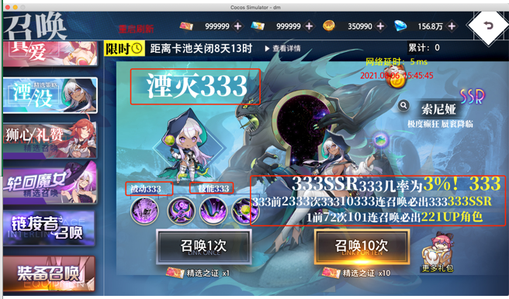

双UP的 | DrawCard_2UP_XHMaoFLBDSi_20211028_1 |  |  | 露比&阿茴双UP |  | [{"2":["pic","common_img_ssr"]},{"15":["pic","common_img_sr"]},{"83":["pic","common_img_r"]}] |  | ACTIVITYDRAW | [1,10] | IM_DiamondDraw | [1,10] | DrawCard_TimeUp | [] | [DrawCard_2UP_XHMaoFLBDSi_20211028_1_1,DrawCard_2UP_XHMaoFLBDSi_20211028_1_10] |  | DrawCard_Diamond_1_normal | {"Draw_HeroBtnName":"DrawCard_2UP_XHMaoFLBDSi_20211028_1_Show"} | [DrawCard_Diamond_1_ShortDesc,DrawCard_Diamond_10_ShortDesc] | [UILINK_EN_Zhaohuan1ci,UILINK_EN_Zhaohuan10ci] | {"main":"drawcard_bg_XHMaoFLBDSi","btn":"drawcard_tab_XHMaoFLBDSi_","imgcolor":["249,68,55","255,128,119","83,52,44"]} |  | 80 | -1 | [] |  | [{"hero":"XHMao","position":[870,320]},{"hero":"FLBDSi","position":[250,290]}] |  |  | [Notes_2UP_XHMaoFLBDSi] | [Notes_2UP_Special]
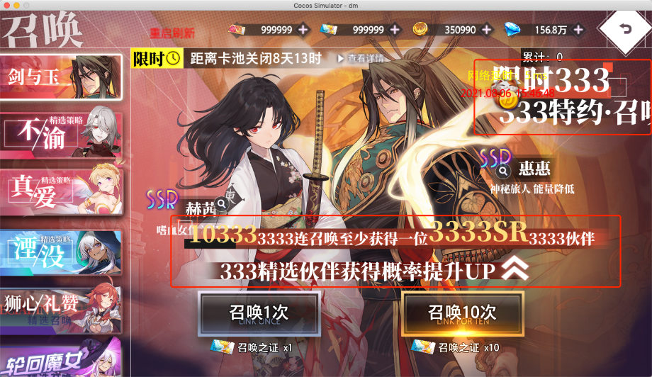
 |  |  |  |  |  |  |  |  |  |  |  |  |  |  |  |  |  |  |  | 双UP的imgcolor：
 |  |  |  |  |  |  |  |  |  |  |  |  |  |  |  |  |  |  |  | 第一个是卡驰名文字底颜色

 |  |  |  |  |  |  |  |  |  |  |  |  |  |  |  |  |  |  |  | 第二个是抽卡说明第一行文字底颜色

 |  |  |  |  |  |  |  |  |  |  |  |  |  |  |  |  |  |  |  | 第三个是抽卡说明第二行文字底颜色

